Sheet1
页表基址

 | 内容回顾
 |  | 上一节课我们讲解了页目录表基址,也就是说通过0xC0300000这个线性地址
 |  | 可以访问一张表，这张表就是页目录表，有了这个地址，我们可以任意修改页目录表。
 |  | 但如果我们要设置某个线性地址PDE和PTE那么还要能够访问PTT，如何访问呢?
 |  | 通过页表基址 0xc0000000，这个地址指向第一个PDE的第一个PTT

 | 1、拆分C0000000 / C0001000，验证上述结论

 | 2、由此我们可以得知，10-10-12分页中，虚页与实页映射关系。(PDT既是PTT也是物理页)
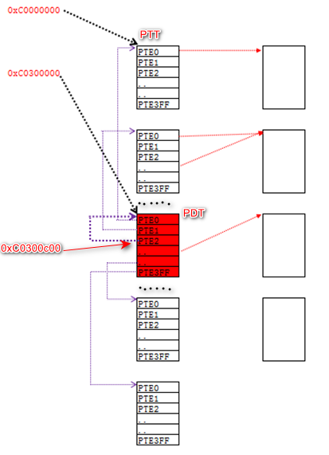
 |  |  | 总结：
 |  |  | 1）页表被映射到了从0xC0000000到0xC03FFFFF的4M地址空间
 |  |  | 2）在这1024个表中有一张特殊的表：页目录表
 |  |  | 3）页目录被映射到了0xC0300000开始处的4K地址空间

 |  |  | 3、有了0xC0300000和0xC0000000能做什么？
 |  |  |  | 掌握了这两个地址，就掌握了一个进程所有的物理内存读写权限。
 |  |  |  | 公式总结：
 |  |  |  | 1、什么是PDI与PTI
 |  |  |  | 800F00C = PDE&PTE 0 1
 |  |  |  | 2、访问页目录表的公式：
 |  |  |  | 0xC0300000 + PDI*4
 |  |  |  | 3、访问页表的公式：
 |  |  |  | 0xC0000000 + PDI*4096 + PTI*4

